Logo
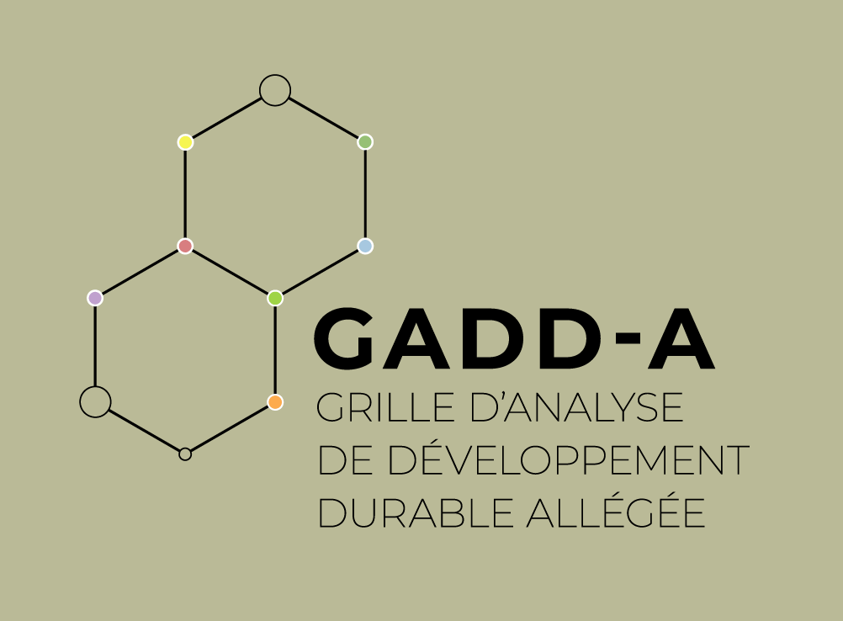

Accueil
Grille d'analyse de développement durable simplifiée/allégée - GADD-S/GADD-A
Mot d'accueil
La Grille d’analyse de développement durable simplifiée/allégée (GADD-S/GADD-A) fait partie de la famille des outils d'analyse systémique de durabilité (ASD). Elle a été élaborée dans le cadre du Projet francophone d’appui au développement local, Phase II (Profadel/OIF), composante locale du Programme « Intégration des objectifs du développement durable » de l’Organisation internationale de la Francophonie (OIF). Elle s'inspire directement de la Grille d’analyse de développement durable de la Francophonie (GADD-F), mise au point par l'Institut de la Francophonie pour le développement durable (IFDD) et la Chaire en éco-conseil de l’Université du Québec à Chicoutimi (UQAC).
La GADD-S est un outil de questionnement systémique qui prend en compte les dimensions sociales, écologiques, économiques, culturelles, éthiques, territoriales et de gouvernance du développement durable. Elle permet d’évaluer dans quelle mesure une politique, une stratégie, un programme ou un projet (PSPP) favorise l’amélioration des conditions humaines. Elle permet, à ceux qui l’appliquent, de se situer et de proposer des pistes de bonification, dans une perspective d’amélioration continue. La GADD est fréquemment mise à jour pour refléter l’évolution des connaissances, des pratiques et des consensus internationaux en matière de développement durable. Elle traite des grands enjeux du développement durable : la lutte contre la pauvreté, la santé, l’éducation, l’accès aux biens et services, la biodiversité, la lutte contre les changements climatiques, etc.
Pourquoi une grille simplifiée?
L’objectif de la grille simplifiée (GADD-S) est de permettre une réflexion plus rapide, mais large et complète sur les considérations de développement durable associées à un PSPP. Elle vise également à favoriser le dialogue entre les parties prenantes à un PSPP, à élargir les représentations des acteurs et à améliorer les PSPP par la prise en compte d’éléments nouveaux.
L’analyse réalisée avec la GADD-S ne donne pas de résultats aussi précis que ceux obtenus avec la GADD-F. L'objectif de la GADD-S est plutôt d’orienter la réflexion sur les multiples impacts des PSPP et de faire des propositions concrètes pour améliorer la prise en compte de questions relatives au développement durable. L'usage de la grille simplifiée peut être approprié aux premières étapes d'un PSPP, tandis que l'information complète n'est pas disponible. Elle est également appropriée dans les petites organisations qui ont peu de moyens, pour les PSPP de moindre envergure ou encore lorsque les délais d'analyse sont courts.
Pour les PSPP structurants, de grande envergure, à fort niveau d'impacts et/ou les PSPP plus avancés dans leur conception et leur réalisation, il est préférable d'utiliser la version complète de la grille, la GADD-F.
Sept dimensions, 72 objectifs
Les objectifs détaillés dans la GADD-F ont été regroupés, dans cette version simplifiée, en 72 thématiques formulées en objectifs qu'un PSPP devrait tenter d'atteindre. Malgré la simplification, l’objectif de la grille demeure de couvrir, dans l’analyse, le plus grand nombre d’enjeux associés au développement durable.
Les auteurs ont fait certains choix quant à la disposition des thèmes et des dimensions. Dans le cas de la GADD simplifiée, ce choix s’est basé sur la notion de besoins humains. La définition du développement durable de Brundtland met la notion des besoins au cœur du développement durable, et c'est avec cet angle de vue que les auteurs ont organisé les dimensions et leurs thèmes. Les sept dimensions (sociale, écologique, économique, culturelle, éthique, territoriale et de gouvernance) répondent à autant de types de besoins différents, complémentaires et interreliés. Les dimensions, les thèmes et les objectifs ont été élaborés à partir de la science, de la pratique et des textes des grandes conférences et conventions internationales (Stratégie mondiale de la conservation, Notre avenir à tous, Stratégie pour l’avenir de la vie, Agenda 21, L’avenir que nous voulons, etc.), notamment de l'Agenda 2030 du développement durable et des 17 objectifs de développement durable (ODD).
Un complément aux ODD
Comme il a été mentionné, la GADD-S fait partie de la famille des outils d'analyse systémique de durabilité (ASD). Ces outils ont été élaborés en complémentarité, de manière à assurer une intégration la plus complète possible du développement durable et des ODD dans l'ensemble des PSPP aux échelles internationale, nationale et locale.
Des outils d'ASD permettent de déterminer des cibles des ODD qui appellent des actions prioritaires : la grille de priorisation des cibles des ODD (GPC-ODD) et la grille de priorisation à l'échelle locale (GPC-ODD-L).
Les ODD sont des objectifs, mais ils ne définissent pas les actions à mettre en place. Après avoir priorisé les cibles, il faut dénifir les PSPP qui vont concourir à l'atteinte de ces cibles prioritaires. La durabilité se définit notamment par la recherche d'un équilibre entre les dimensions du développement durable. La GADD-S permet alors de s'assurer que chaque action planifiée s'inscrit dans une logique de durabilité, qu'elle considère l'ensemble des dimensions et des principes du développement durable et qu'elle contribue à l'atteinte générale des ODD. Une analyse avec la GADD peut donc être faite pour chaque action issue de la mise en œuvre des ODD.
Par exemple, pour atteindre l'ODD 9 (Industrie, innovation et infrastructure) ou l'ODD 7 (Énergie propre à un coût abordable), un pays peut procéder à des investissements en infrastructures (routes, ports, etc.) ou en énergie (centrales thermiques, réseaux, etc.). Or, chacun de ces projets peut être analysé spécifiquement au moyen de la GADD, pour forcer les parties prenantes à réfléchir aux liens existants entre le projet, les différentes dimensions du développement durable et les ODD.
Ainsi, si l'on devine certains des ODD et leurs cibles à travers les thématiques de la GADD-S, cet outil s'inscrit à un autre niveau d'analyse.
L'avantage de la grille est de permettre de sortir du cadre : d'arrêter de voir un PSPP dans sa sphère unique et de se forcer à évaluer ses impacts dans toutes les dimensions, pour pouvoir le bonifier en conséquence.
Crédits
Organisation internationale de la Francophonie (OIF), l'Institut de la Francophonie pour le Développement Durable (IFDD), Global Shift Institute (GSI), inspiré des travaux de la Chaire en éco-conseil de l'UQAC.
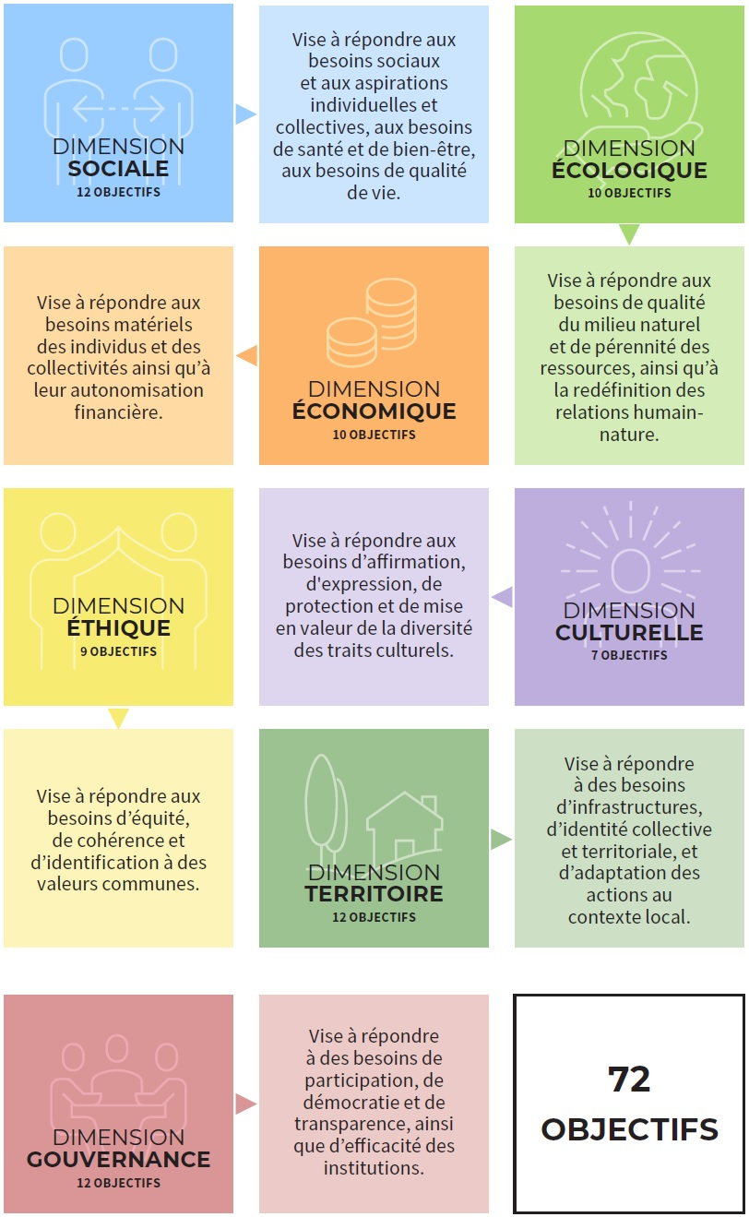

Modalités d'utilisation
Modalités d'analyse de la GADD simplifiée
La GADD-S permet d'effectuer une analyse rapide d'une politique, d'une stratégie, d'un programme, d'un projet (PSPP) ou d'une organisation. Une telle analyse implique une pondération, puis une évaluation du PSPP basée sur des actions déjà planifiées. L'analyse implique également la détermination de pistes de bonification pour les objectifs où c'est pertinent. Ce mode d’analyse permet de prioriser les actions à entreprendre dans une démarche d’amélioration continue. Voici comment procéder pour réaliser chaque étape.
Étapes préalables à l'analyse
Analyser un PSPP à l'aide de la GADD-S demande la réalisation de certaines étapes préalables :
- Prendre connaissance de la documentation relative au PSPP et en cerner les objectifs.
- Déterminer les objectifs de l'analyse, ainsi que la portée géographique, temporelle et opérationnelle de l'analyse.
- Identifier les membres de l'équipe d'analystes.
Ces étapes préalables peuvent être faites en remplissant les onglets Description du PSPP et Objectifs et portée d'analyse.
Former l'équipe d'analystes
L'équipe d'analystes devrait être constituée en fonction du contexte et des objectifs de l'analyse. L'équipe devrait toutefois comporter au moins cinq personnes issues d'horizons divers, avec des expertises complémentaires, de manière à former une équipe multidisciplinaire. Dans le meilleur des cas, l'équipe comporte des représentants du promoteur, des experts sectoriels et des parties prenantes.
La pondération peut être effectuée par un très grand groupe de personnes, divisées en sous-groupes et dont les résultats sont mis en commun dans une plénière. Pour l'évaluation du projet, il est toutefois préférable de fonctionner avec un groupe restreint d'analystes, comprenant entre cinq et douze personnes qui connaissent bien le projet et qui maîtrisent les enjeux du développement durable.
Pondération des objectifs
Il convient au départ de pondérer chaque objectif en fonction de son importance dans le cadre du PSPP. Le groupe d’analystes doit déterminer les pondérations par consensus.
À l’usage, on se rend compte que la pondération se révèle un premier exercice de dialogue dans un groupe d’analystes provenant de différents horizons. En s’entendant sur l’importance relative de divers objectifs par rapport à une situation particulière, les analystes prennent connaissance des valeurs, des a priori et du vocabulaire des autres.
L’équipe d’analystes doit déterminer l’importance de chaque objectif pour les PSPP à l’aide d’une pondération. Pour chacun des objectifs, il faut se poser la question suivante :
Est-il indispensable, important ou souhaitable que le PSPP atteigne cet objectif?
Les valeurs numérales de 1 à 3 sont utilisées pour déterminer l’importance à accorder à cet objectif pour le PSPP en question :
1 : objectif souhaitable : l’atteinte de cet objectif n’est pas jugée importante, ou il est non prioritaire;
2 : objectif important : l’atteinte de cet objectif est importante mais ne figure pas parmi les priorités immédiates en lien avec les besoins visés par le PSPP;
3 : objectif indispensable : l’atteinte de cet objectif est importante et figure parmi les priorités immédiates. Elle est jugée indispensable au succès et à la réalisation du PSPP.
Il est important de mentionner que la valeur 0 ne peut pas être accordée lors de la pondération, car chacun des objectifs de la grille est pertinent pour l'atteinte du développement durable. Par conséquent, tous les objectifs sont soumis à l’évaluation et à la bonification.
La pondération sert à calibrer la grille. En effet, la pondération sera nécessairement différente pour analyser un programme de développement de l'artisanat et une stratégie énergétique. Aussi, des PSPP de même nature (éducation, industrie, agriculture, énergie, etc.) peuvent avoir des similitudes, mais seront différenciés par des aspects locaux : une même stratégie énergétique ne sera fort probablement pas pondérée de la même façon en Belgique et au Burkina Faso.
Une colonne dans la grille permet de justifier la valeur de la pondération attribuée à chaque objectif.
L’évaluation des objectifs
Une fois pondéré, chaque objectif doit être évalué en répondant à la question suivante :
Comment le PSPP performe-t-il pour cet objectif?
Les valeurs numérales de 0 à 10 sont utilisées pour déterminer la performance des PSPP par rapport à un objectif donné. Le tableau suivant propose une échelle pour cette évaluation.

 | Prise en compte de l'objectif | Actions liées à l'objectif | Impacts du PSPP sur l'objectif | Exemplarité du PSPP
0 | Non pris en compte | Acune action spécifique ou action adverse | Impacts négatifs importants | Adopte les moins bonnes pratiques
1 | Non pris en compte | Acune action spécifique ou action adverse | Impacts négatifs de moyenne importance | Adopte les moins bonnes pratiques
2 | Non pris en compte | Acune action spécifique ou action adverse | Impacts négatifs faibles | Performe moins que les PSPP similaires
3 | Non pris en compte | Aucune action spécifique | Sans impact | Performe moins que les PSPP similaires
4 | Pris en compte indirectement | Peu d'actions, indirects ou de faible portée | Maintien de la situation actuelle | Ne se démarque pas des PSPP similaires
5 | Faiblement pris en compte | Quelques actions spécifiques de faible portée | Impacts positifs faibles ou indirects | Ne se démarque pas des PSPP similaires
6 | Modérément pris en compte | Quelques actions tangibles | Impacts positifs | Respecte les bonnes pratiques
7 | Pris en compte | Actions concrètes et éléments innovants | Impacts positifs | Se démarque d'autres PSPP similaires
8 | Bien pris en compte | Plusieurs actions concrètes et des innovations tangibles | Impacts positifs importants | Se démarque d'autres PSPP similaires
9 | Fortement pris en compte | Plusieurs actions innovantes | Impacts positifs très importants | Adopte les meilleures pratiques
10 | Complètement pris en compte | Nombreux éléments innovants et meilleures pratiques | Impacts positifs très forts | Fait figure d'exemplarité

Les analystes peuvent procéder en établissant une moyenne de leurs notes respectives ou encore s’entendre sur une note commune en fonction de leurs discussions. La justification des évaluations s’appuiera sur les actions actuelles et/ou futures.
Actions planifiées ou déjà mises en œuvre et pistes de bonification
Les actions déjà planifiées ou celles qui ont déjà été mises en œuvre doivent être inscrites dans les cases appropriées de la grille d’analyse. Elles permettent de justifier les évaluations.
De même, les pistes de bonification imaginées et proposées pendant l’analyse doivent être inscrites dans les cases appropriées.
Analyse des bonifications
À des fins d’opérationnalisation de la mise en œuvre, une fiche de commentaires peut être remplie pour chaque piste de bonification proposée en ce qui concerne les objectifs pour lesquels le PSPP devrait être bonifié. Il est possible de réaliser cet exercice à l'onglet « Analyse des bonifications ». À chaque piste de bonification devrait correspondre une ligne distincte.

Résultats
Performance des dimensions du développement durable
Projet :
Date :
DIMENSION | Pondération moyenne | Performance moyenne | État de la situation
SOCIALE | 0.0 | 0%
ÉCOLOGIQUE | 0.0 | 0%
ÉCONOMIQUE | 0.0 | 0%
CULTURELLE | 0.0 | 0%
ÉTHIQUE | 0.0 | 0%
TERRITOIRE | 0.0 | 0%
GOUVERNANCE | 0.0 | 0%
Performance générale en ce qui a trait au développement durable
Pondération et performance des thèmes de la dimension sociale
DIMENSION SOCIALE
THÈME | Pondération | Performance | Priorité
Lutte contre la pauvreté | 0 | 0 |  | 3
Accès à l'eau potable | 0 | 0 |  | 3
Usages de l'eau | 0 | 0 |  | 3
Alimentation | 0 | 0 |  | 3
Accès à l'énergie | 0 | 0 |  | 3
Santé globale | 0 | 0 |  | 3
Accès aux services de santé | 0 | 0 |  | 3
Santé maternelle et infantile | 0 | 0 |  | 3
Sécurité | 0 | 0 |  | 3
Éducation de base | 0 | 0 |  | 3
Éducation supérieure | 0 | 0 |  | 3
Genre | 0 | 0 |  | 3

Pondération et performance des thèmes de la dimension écologique
DIMENSION ÉCOLOGIQUE
THÈME | Pondération | Performance | Priorité
Connaissance des écosystèmes | 0 | 0 |  | 3
Biodiversité | 0 | 0 |  | 3
Écosystèmes continentaux | 0 | 0 |  | 3
Écosystèmes marins | 0 | 0 |  | 3
Sols | 0 | 0 |  | 3
Restauration | 0 | 0 |  | 3
Ressources | 0 | 0 |  | 3
Extrants | 0 | 0 |  | 3
Polluants globaux | 0 | 0 |  | 3
Changements climatiques | 0 | 0 |  | 3

Pondération et performance des thèmes de la dimension économique
DIMENSION ÉCONOMIQUE
THÈME | Pondération | Performance | Priorité
Production responsable | 0 | 0 |  | 3
Industrialisation durable | 0 | 0 |  | 3
Consommation responsable | 0 | 0 |  | 3
Viabilité économique | 0 | 0 |  | 3
Accès à l'emploi | 0 | 0 |  | 3
Conditions de travail | 0 | 0 |  | 3
Richesses et prospérité | 0 | 0 |  | 3
Production de richesse | 0 | 0 |  | 3
Entrepreneuriat | 0 | 0 |  | 3
Modèles économiques | 0 | 0 |  | 3
Pondération et performance des thèmes de la dimension culturelle
DIMENSION CULTURELLE
THÈME | Pondération | Performance | Priorité
Patrimoine culturel | 0 | 0 |  | 3
Expression culturelle | 0 | 0 |  | 3
Minorités | 0 | 0 |  | 3
Diversité culturelle | 0 | 0 |  | 3
Dialogue culturel | 0 | 0 |  | 3
Industrie culturelle | 0 | 0 |  | 3
Innovations culturelles | 0 | 0 |  | 3

Pondération et performance des thèmes de la dimension éthique
DIMENSION ÉTHIQUE
THÈME | Pondération | Performance | Priorité
Responsabilité | 0 | 0 |  | 3
Paix | 0 | 0 |  | 3
Accessibilité | 0 | 0 |  | 3
Compensation | 0 | 0 |  | 3
Solidarité | 0 | 0 |  | 3
Partage | 0 | 0 |  | 3
Biens communs | 0 | 0 |  | 3
Dialogue | 0 | 0 |  | 3
Valeurs communes | 0 | 0 |  | 3

Pondération et performance des thèmes de la dimension territoire
DIMENSION TERRITOIRE
THÈME | Pondération | Performance | Priorité
Implication | 0 | 0 |  | 3
Cohésion | 0 | 0 |  | 3
Autonomie et résilience | 0 | 0 |  | 3
Établissements humains | 0 | 0 |  | 3
Mobilité | 0 | 0 |  | 3
Accès au logement | 0 | 0 |  | 3
Usage du territoire | 0 | 0 |  | 3
Enjeux locaux | 0 | 0 |  | 3
Paysage | 0 | 0 |  | 3
Agriculture | 0 | 0 |  | 3
Tourisme | 0 | 0 |  | 3
Adaptation | 0 | 0 |  | 3
Pondération et performance des thèmes de la dimension gouvernance
DIMENSION GOUVERNANCE
THÈME | Pondération | Performance | Priorité
Institutions | 0 | 0 |  | 3
Gestion | 0 | 0 |  | 3
Participation | 0 | 0 |  | 3
Partenariats | 0 | 0 |  | 3
Acceptabilité | 0 | 0 |  | 3
Subsidiarité | 0 | 0 |  | 3
Cohérence | 0 | 0 |  | 3
Information | 0 | 0 |  | 3
Suivi | 0 | 0 |  | 3
Transparence | 0 | 0 |  | 3
Recherche et innovation | 0 | 0 |  | 3
Gestion des risques | 0 | 0 |  | 3

Modalités d'interprétation
Interpréter les résultats de l’analyse
Un rapport d’analyse devrait habituellement être produit à chaque utilisation de la grille. Ce rapport vise principalement à déterminer les objectifs sur lesquels la priorité devrait être mise afin d’améliorer la performance du PSPP en ce qui a trait au développement durable, mais également à souligner les forces du PSPP ou de l’organisation. Voici des éléments qui pourraient être soulignés dans un rapport après une analyse détaillée.
Équilibre du projet et performance générale
Les diagrammes radars sont des outils de représentation graphique qui présentent visuellement les notes globales obtenues pour chaque dimension (7). Ces notes sont synthétisées et présentées dans les tableaux et graphiques à l'onglet « Résultats ».
Dans le premier tableau, chaque note est un indicateur de la performance du PSPP pour une des dimensions du développement durable. Elle n’a pas de valeur scientifique, mais elle sert à comparer la performance des dimensions. Ces résultats sont présentés sous la forme d'un diagramme radar qui permet d'apprécier l'équilibre des dimensions.
Voici une appréciation qualitative des notes pouvant être obtenues pour une dimension :
- Moins de 20 % : situation critique - la dimension est affectée négativement par le PSPP;
- Entre 20 % et 39 % : situation problématique - la dimension est insuffisamment prise en compte dans le PSPP;
- Entre 40 % et 59 % : situation perfectible - la dimension est faiblement prise en compte dans le PSPP;
- Entre 60 % et 79 % : situation satisfaisante - la dimension est prise en compte dans le PSPP;
- Entre 80 % et 100 % : situation excellente - la dimension est fortement considérée dans les PSPP.
Les PSPP voulant s’inscrire dans une démarche de développement durable devraient atteindre un seuil minimum de 40 % dans l’ensemble des sept dimensions de la GADD simplifiée. Les PSPP dont une des dimensions atteint moins de 40 % ont peu de chance de réussir dans la voie du développement durable. Ils devraient donc être retravaillés.

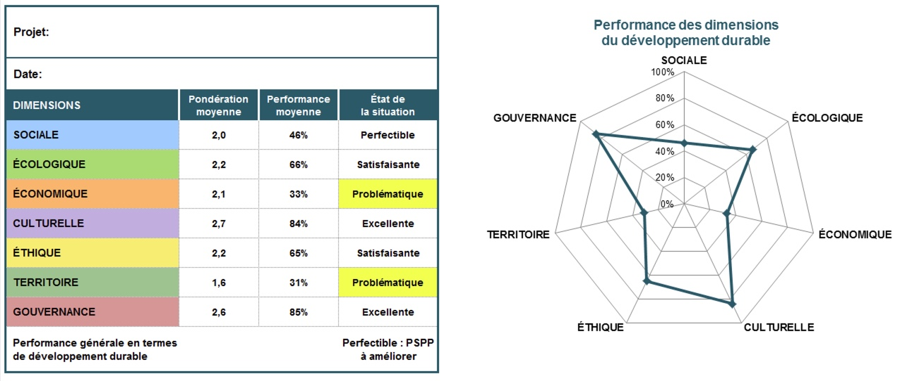

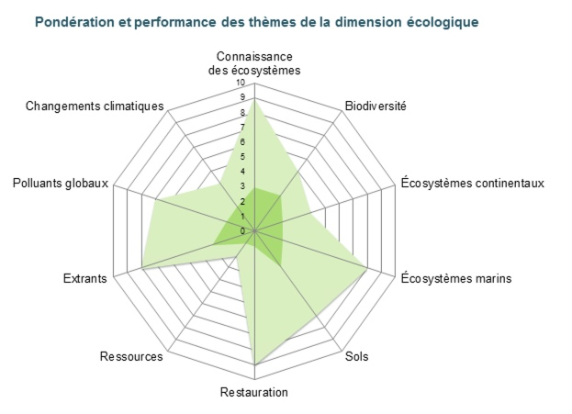
Performance de chaque dimension
Les tableaux et diagrammes suivants, toujours dans l'onglet « Résultats », présentent de manière synthétique les pondérations et évaluations de tous les thèmes de chaque dimension.
Ces résultats sont également présentés sous forme de diagramme, ce qui permet d'apprécier rapidement la prise en compte de chaque thème.
Le diagramme présente la pondération (figure intérieure) ainsi que l'évaluation (figure extérieure) de chaque thème. La ligne pleine dans le graphique est située à la valeur de 3, ce qui représente à la fois :
- la pondération maximale qu'on peut accorder à un thème;
- la limite en deça de laquelle le PSPP a des effets négatifs sur le thème.
Dans l'exemple de droite, on constate que les thèmes suivants ont reçu la pondération maximale : Connaissance des écosystèmes, Biodiversité, Sols et Extrants. Les thèmes Ressources et Restauration sont pondérés faiblement.
Pour l'évaluation, on voit que le PSPP a un effet négatif sur le thème Ressources. Les thèmes Biodiversité, Changements climatiques et Écosystèmes continentaux sont peu considérés. Les thèmes Connaissance des écosystèmes, Restauration et Écosystèmes marins sont très bien pris en compte dans le projet.

Priorisation
L'indice de priorisation vise à déterminer les objectifs sur lesquels la priorité devrait être mise afin d’améliorer la performance des PSPP en ce qui a trait au développement durable. Plus un objectif est jugé important (pondération élevée) et peu performant (évaluation faible), plus il sera urgent de mettre en œuvre des mesures d’amélioration (pistes de bonification) de cet objectif.
La priorité « Réagir » s’applique aux objectifs indispensables (pondération de 3) dont l’évaluation est inférieure à 5 et aux objectifs nécessaires (pondération de 2) dont l’évaluation est inférieure à 3.
La priorité « Agir » s’applique aux objectifs indispensables pour lesquels l’évaluation se situe entre 5 et 6 ainsi qu’aux objectifs nécessaires pour
lesquels l’évaluation est entre 3 et 6.
La priorité « Pérenniser » s’applique aux objectifs indispensables et nécessaires dont l’évaluation est égale ou supérieure à 7.
La priorité « Enjeu à long terme » s’applique aux objectifs souhaitables (pondération de 1) dont l’évaluation est inférieure à 7.
La priorité « Non prioritaire » s’applique aux objectifs souhaitables dont l’évaluation est supérieure ou égale à 7.
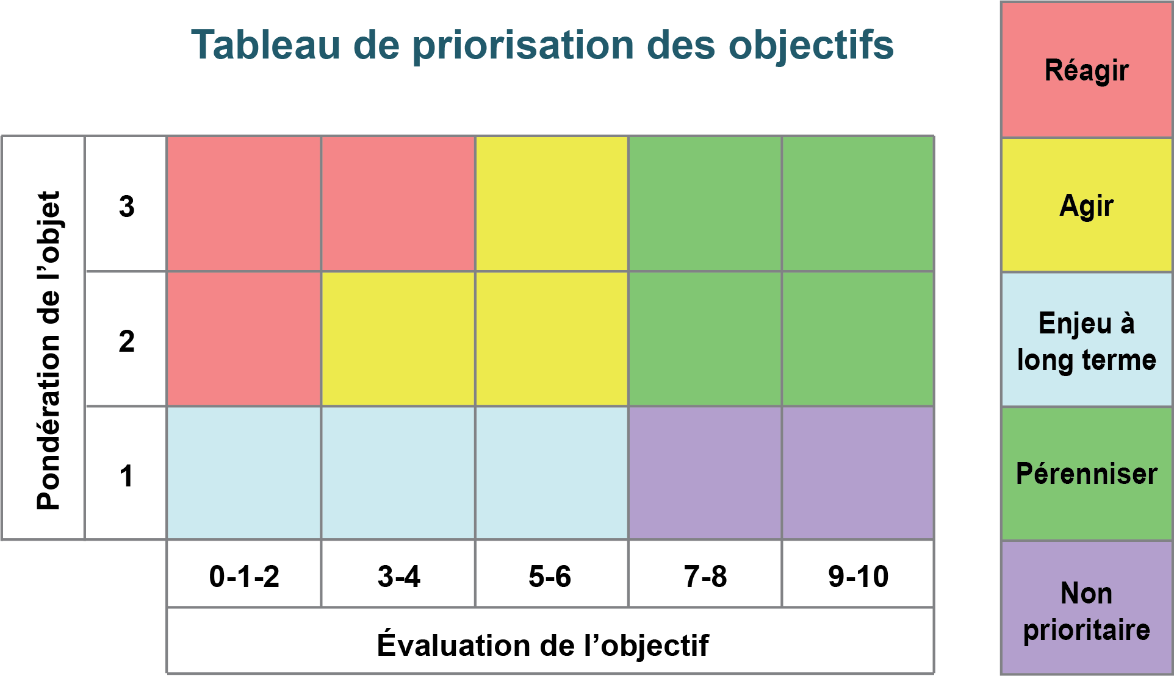

Bonifications prioritaires
Une fois l’analyse de développement durable réalisée, il est pertinent d’y donner suite en suivant les pistes de bonification des objectifs les plus critiques qu'elle a révélées. Il faut prioriser les actions qui améliorent les performances du PSPP pour les thèmes où il faut réagir et agir, ou encore les pistes qui permettent l'amélioration du PSPP au regard de plusieurs objectifs simultanément.
À des fins d’opérationnalisation de la mise en œuvre, une fiche de commentaires peut être remplie pour chaque piste de bonification des objectifs proposée. Il est possible de faire cet exercice à l'onglet « Analyse des bonifications ». À chaque piste de bonification devrait correspondre une ligne distincte.
Note importante
Malgré les pistes proposées dans cette méthodologie d’interprétation de l’analyse, il est essentiel que les analystes interprètent eux-mêmes les résultats. Les utilisateurs de la grille ne devraient pas uniquement se fier à ces propositions d’analyse. Il faut garder en tête que des éléments contextuels peuvent influencer fortement les priorités réelles d’une organisation ou d’un comité de gestion de projet.
De plus, chaque PSPP est évalué en fonction de sa propre pondération, c’est sa progression et non sa position initiale qui importe. Cette démarche permet d’éviter les pièges de la comparaison ou de la notation dans l'absolu d'un PSPP par rapport à d'autres. Cependant, avec certaines précautions, il est possible de comparer des PSPP de même nature si la pondération de chacun des objectifs est semblable. Dans le meilleur des cas, la Grille permet de comparer les PSPP avec eux-mêmes, au cours de leur évolution. Elle constitue ainsi la base d’un tableau de bord où l’on peut sélectionner des indicateurs pertinents pour le suivi des PSPP ou afin de tester des hypothèses.

